info
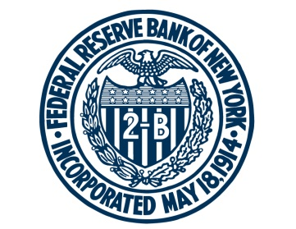 FEDERAL RESERVE BANK of NEW YORK

This spreadsheet contains updated estimates of the model described in "Measuring the Natural Rate of Interest after COVID-19," by Kathryn Holston, Thomas Laubach, and John C. Williams, Federal Reserve Bank of New York Staff Reports, no. 1063, June 2023. Estimates prior to 2022:Q4 come from the model described in "Measuring the Natural rate of Interest: International Trends and Determinants," by Kathryn Holston, Thomas Laubach, and John C. Williams, Journal of International Economics, 2017.

For any questions, please contact Research Publications at:
research.publications@ny.frb.org

Terms of Use:
https://www.newyorkfed.org/privacy/termsofuse.html

Note: Download this data and replication code at
https://www.newyorkfed.org/research/policy/rstar/.

